应扣材料费明细
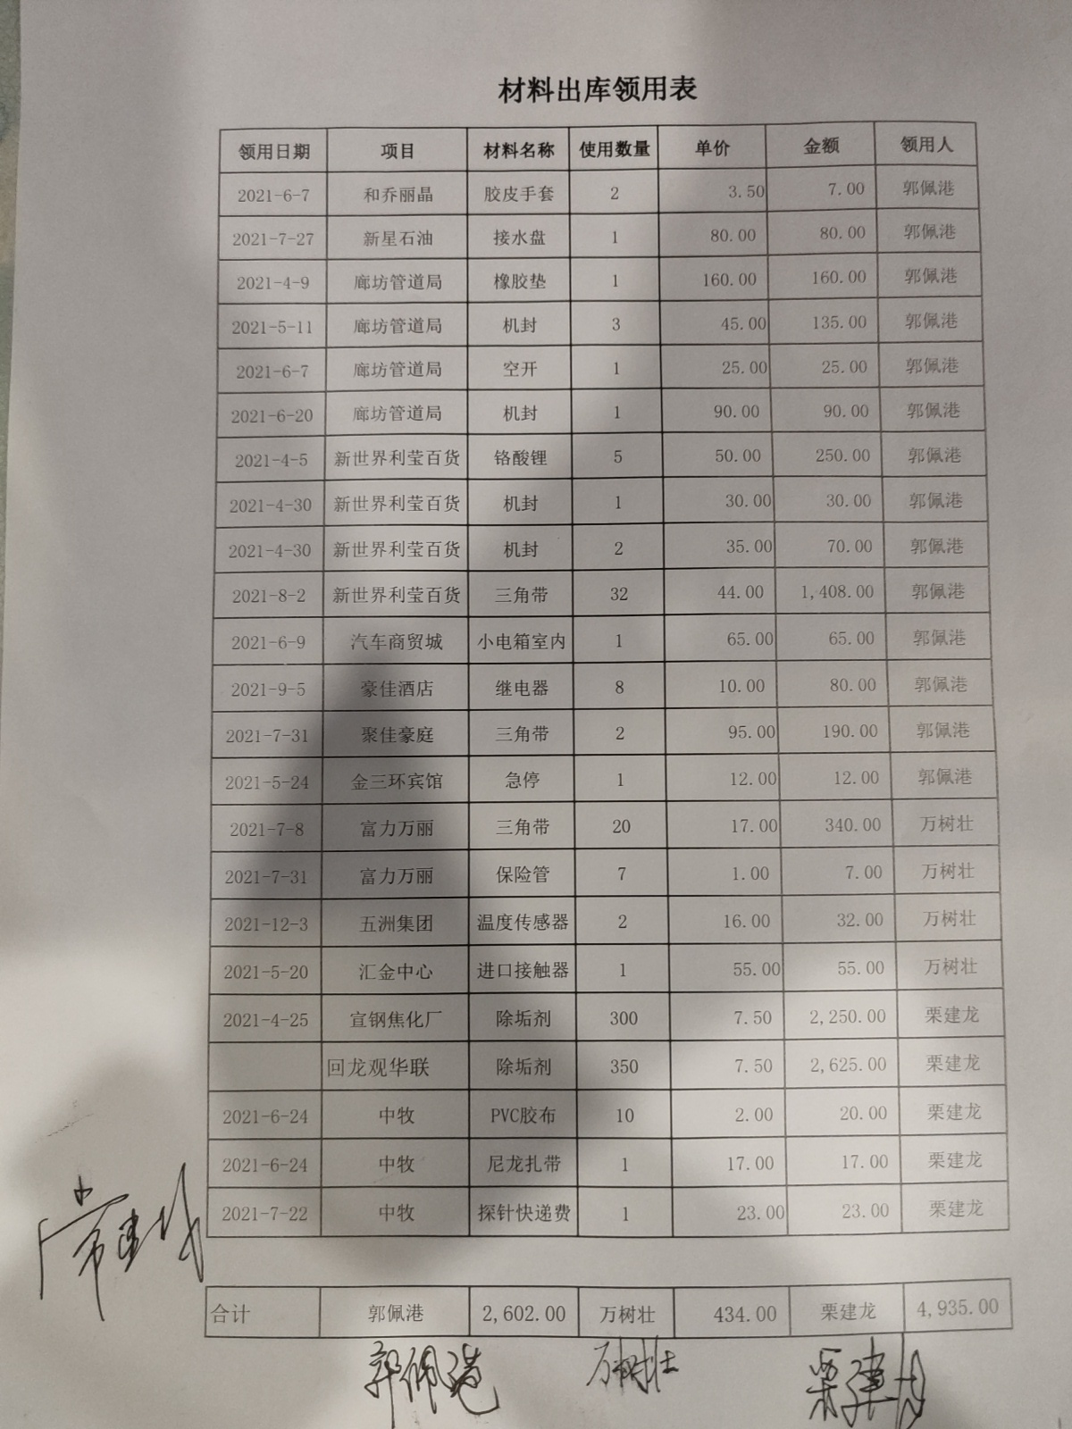

国贸材料费金额 | 434.00

